補足
補足

■消込結果出力 抽出件数、抽出金額、出力件数、出力金額の履歴について
 | 消込結果出力の出力履歴は、出力時点の「件数」「金額」を表示します
 | 件数のロジック：出力設定による、フィルタリングおよびデータ集約をされた後の件数
 | 金額の計算ロジック：出力設定による、フィルタリングを行った後、出力設定の「手数料、入金消費税誤差」の設定に応じて 金額計算を行います
 |  | 行を出力する：抽出データ行の「消込額」を合計加算する
 |  | 手数料の行を出力しない（前受消込に紐づく場合は出力）：抽出データ行の「消込額」＋「振込手数料額」を合計加算する
 |  | 行を出力しない（前受消込に紐づく場合は出力）：抽出データ行の「消込額 + 振込手数料額 + 入金消費税誤差」を合計加算します
 | ※金額計算に利用する項目は、レイアウト設定に関われているかどうかにかかわらず、固定となります

 | 出力設定の登録内容を出力時点から変更しても、履歴の出力件数、金額の値は変わりません。
 | 出力履歴をチェックして再出力を行った場合、出力時点ではなく、現時点の出力設定を利用します。
 | そのため「同一伝票内で集計する」設定を変更した場合などファイル出力件数が、出力履歴の件数と金額が合わない場合があります

 | また、下記の操作を行った場合、金額についても履歴と差異が発生するケースがあります。
 | ・ | 出力後に請求消費税誤差の設定を変更した場合
 | ・ | (前受)入金データとして出力済のデータを「未消込入金データ削除」画面から削除した場合

■出力取消できないデータについて
 | 「前受発生を含める」設定を有効にしている場合、「消込結果出力」画面から直接取消ができないデータが発生する場合があります。
 | 下記の条件に一致するデータは「消込結果出力画面」の出力取消で取消を行うことができず、先に「前受金振替・分割処理」画面から「振替取消」を行う必要があります。

 | 出力取消不可となる条件
 | 1 | 前受の入金データとして消込結果出力画面で出力済となっている。
 | 2-1 | 1.のデータを前受金振替・分割処理画面から振替・分割を行っている。
 | 2-2 | 1.のデータが前受自動振替機能により振替・分割が行われている。
 | ※１と２(2-1または2-2のいづれか)の条件を満たすとき 1.のデータが出力取消できないデータとなります。（出力取消には2の条件を解除する必要がある）

 | 出力取消を行いたい履歴に条件を満たすデータが存在する場合、確認ダイアログに取消できないデータが存在する旨のメッセージが表示されます。
 | 取消を実行すると該当データ以外の出力取消が行われ、出力履歴の件数、金額は出力取消できなかったデータの合計に更新されます。
 | 「前受金振替・分割処理」画面から「振替取消」を行い、再度出力取消を実行します。

 | 出力取消 確認取消メッセージサンプル
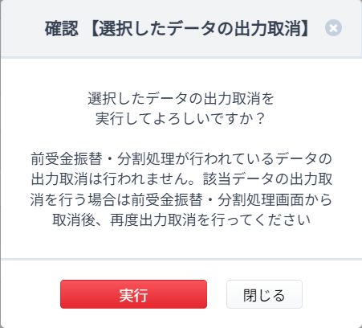

■消込解除、前受解除機能との連動について
 | 消込結果出力で出力した消込データは、消込解除を行うことができません
 |  | ※消込解除…一括消込画面より実施

 | 消込結果出力で出力した前受データは、前受解除を行うことができません
 |  | ※前受解除…一括前受計上画面で実施

 | 一部、出力ファイルに含まれていなくても、出力処理以降 消込解除が行えなくなるデータがあります
 |  | 前受金データを使って消込を行った場合、出力設定上で「前受消込を含める」のチェックがオフであっても、該当のデータがDB上に存在するタイミングで 消込結果出力で、抽出、出力を行って以降は 消込解除ができません
 |  | （一括消込画面で「消込完了データを表示する」にチェックを入れて 表示操作を行っても検索結果として表示されません）
 |  |  | ※常に消込完了データを表示する に載り続けることを防ぐための仕様となります

